Summary
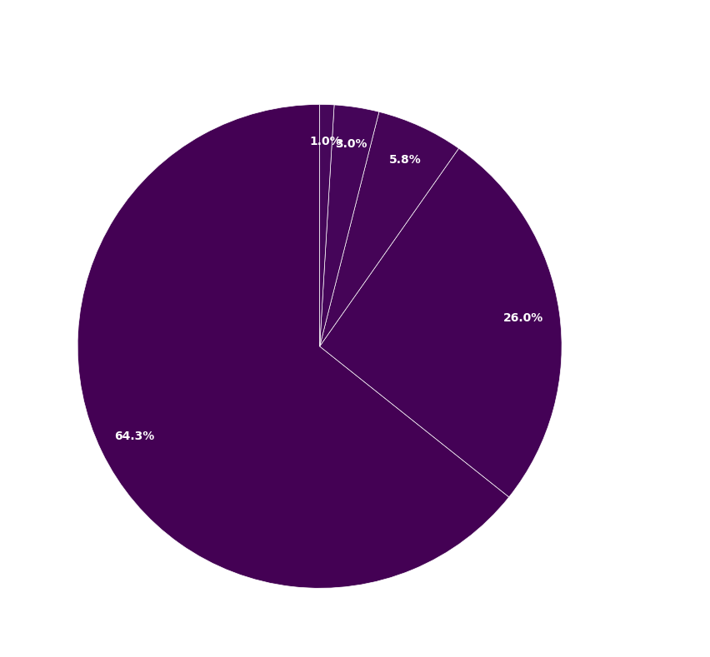
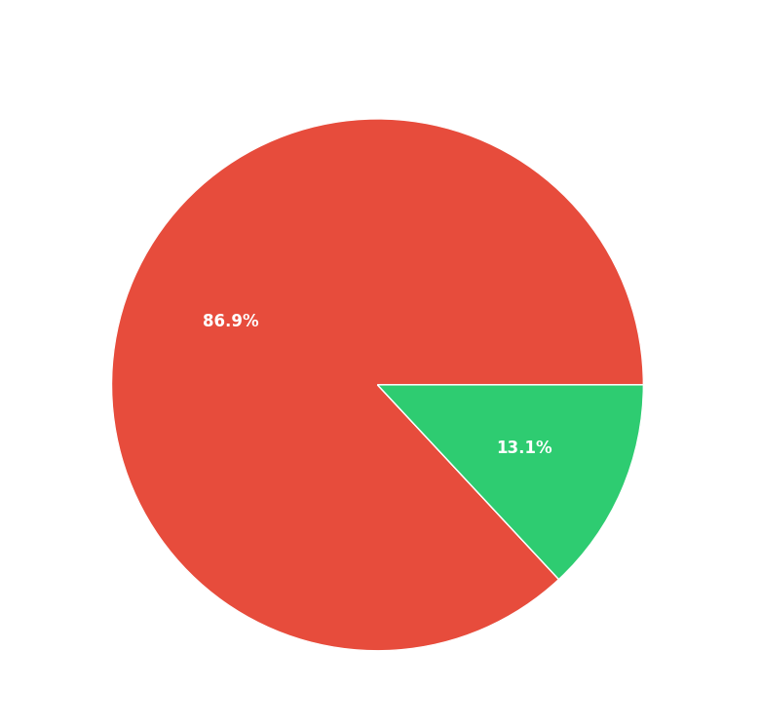
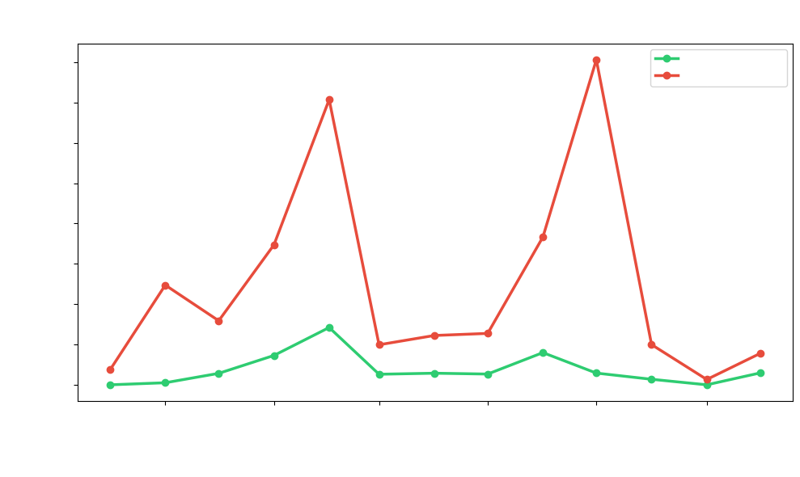
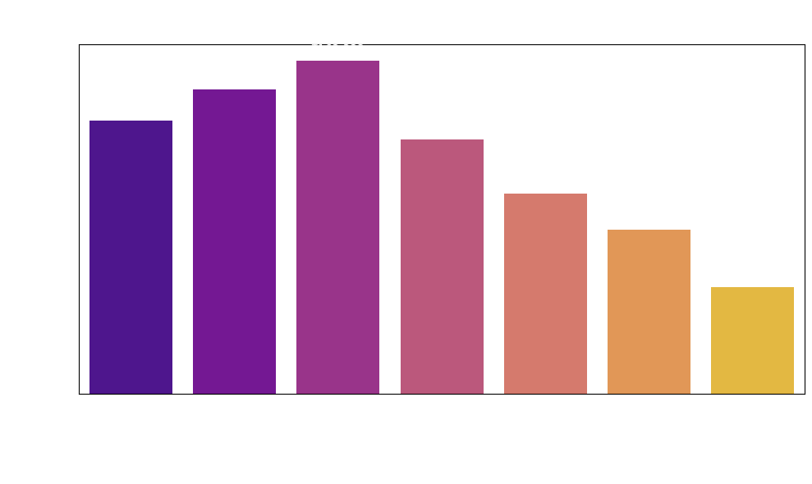
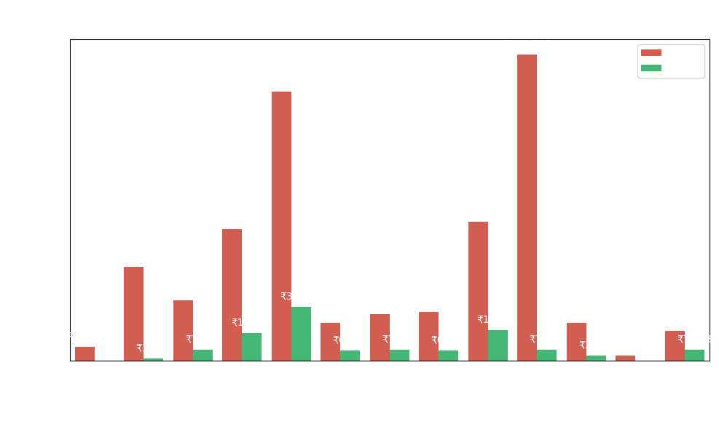
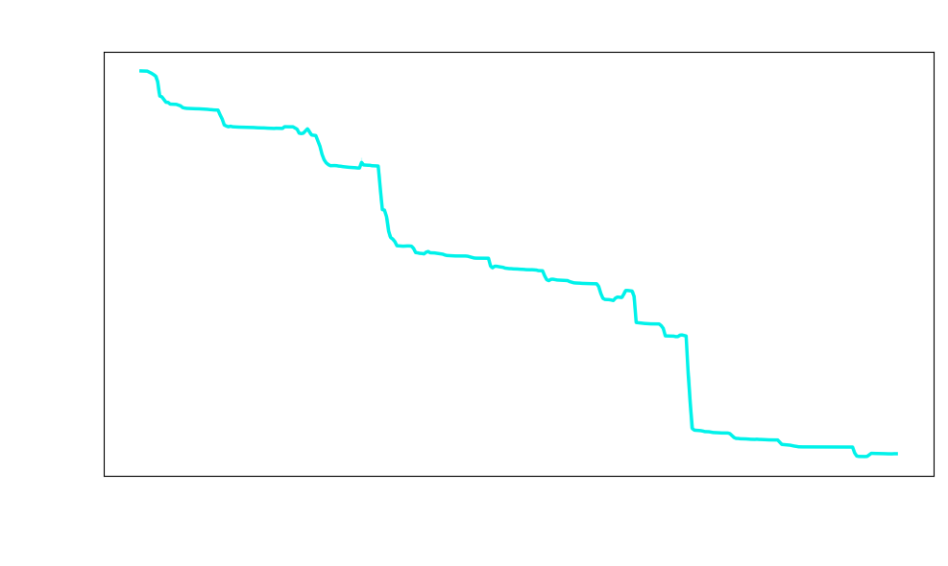
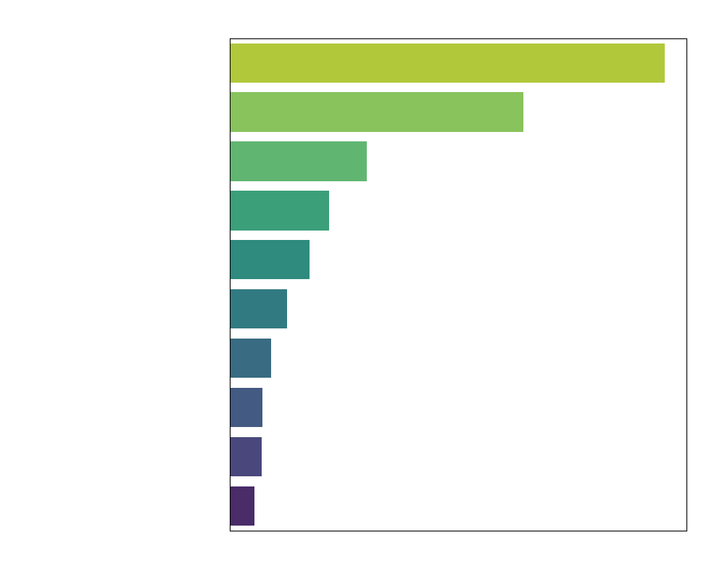
Month | Debit | Credit
2024-10 | 9309 | 0
2024-11 | 61830.84 | 1278.18
2024-12 | 39726.59 | 7110
2025-01 | 86781.59 | 18200
2025-02 | 176843.95 | 35528
2025-03 | 24830 | 6549.99
2025-04 | 30579.5 | 7194.5
2025-05 | 31874 | 6669
2025-06 | 91630 | 19965.31
2025-07 | 201555.02 | 7265.53
2025-08 | 24919 | 3432
2025-09 | 3299 | 0
2025-10 | 19477 | 7378

